Ficha Técnica
PLANILLA DE DATOS GARANTIZADOS |  |  |  |  | 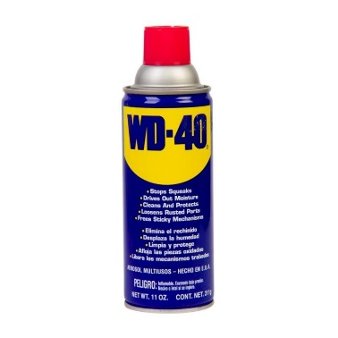

PENETRANTE |  |  |  |  | CÓDIGO | 2008013
 |  |  |  |  | FECHA REVISIÓN | 2022-01-18
 |  |  |  |  | ÁREA ESPECIALISTA: Servicios Generales

DESCRIPCIÓN SAP: ACEITE PENETRANTE WD-40
ITEM | DATOS | UNIDAD | PEDIDO | OFRECIDO |  | COMPROBACIÓN Y MEDICIÓN | COMENTARIO
1 | Empresa proveedora | … | (*)
2 | Fabricante | … | (*)
3 | Marca | … | (**)
4 | Modelo | … | (*)
5 | País de origen | … | (*)
6 | Norma de fabricación y ensayos | … | (*)
7 | Embalaje | … | CAJAS QUE NO EXCEDAN PESO DE 60 LIBRAS
8 | Garantía | Meses | 6
9 | Apariencia | … | Spray - Aeroso
10 | Color | … | Ámbar Claro
11 | Punto Ignición | °C | 47
12 | Peso Capilar | g/cm³ | 0.004
13 | Grosor Capilar | µm | 49.5
14 | Punto Ebullición | °C | 176 a 760
15 | Rendimiento | m² / litro | 15 - 26
(*) A indicar por el oferente
(**) Timbrado en el material en alto o bajo relieve
 | 
 |  |  |  |  | Fecha de la oferta

 | José Alejandro Gutiérrez Velásquez |  |  |  | Nombre y firma del oferente
 | Gerente De Servicios Generales
COMENTARIOS:

IMAGEN
PLANILLA DE DATOS GARANTIZADOS
IMAGEN DE REFERENCIA
NOMBRE: | PENETRANTE | CÓDIGO: | 1007966
 INSERTAR IMAGEN DE REFERENCIA DEL TAMAÑO DESEADO

